흐름도
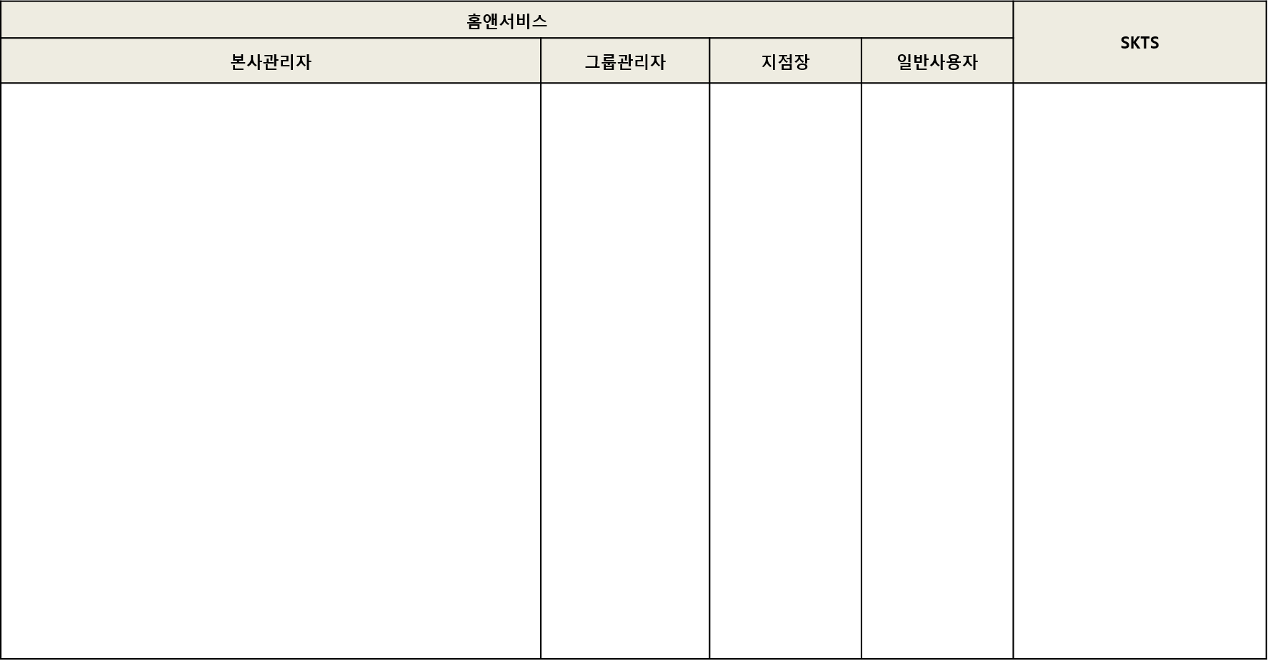
로그인
CASE 1
홈앤서비스 일반 상품등록
상품승인
자산관리 본사관리자 로그인
상품1차 승인
경영관리 본사관리자 로그인
상품2차 승인
상품진열 확인
로그인
CASE 2
홈앤서비스 안전상품 단가 수정
상품승인
안전관리 본사관리자 로그인
상품1차 승인
경영관리 본사관리자 로그인
상품2차 승인
상품진열 공급가 확인

